关系图
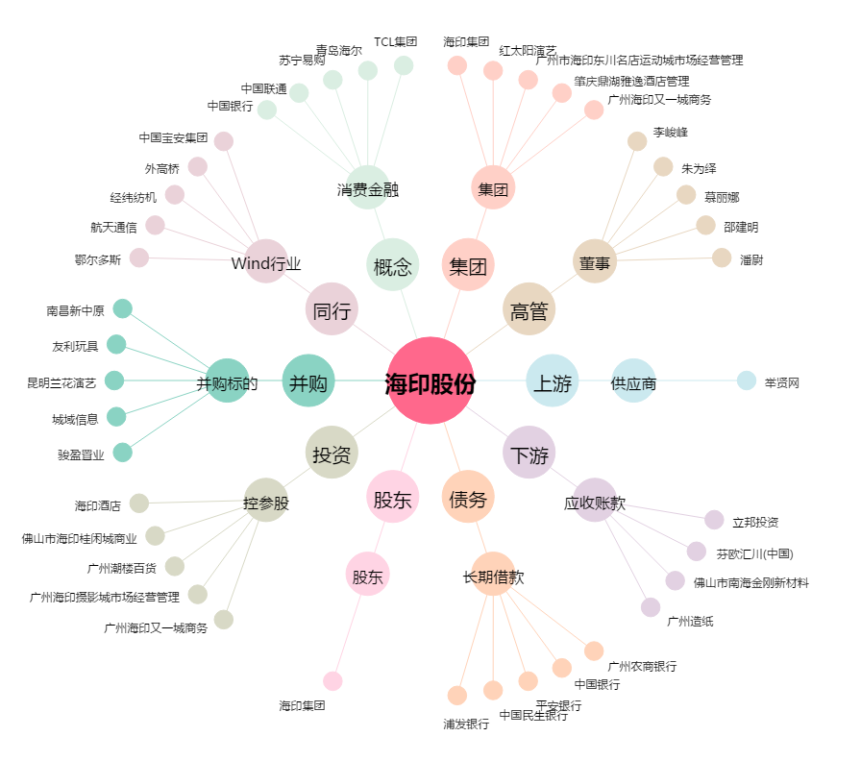
海印股份[000861.SZ] - 关系概览图

